棚卸開始
 | 固定資産棚卸方法 | 開始

1 | \\nksv523\第二工場実装課用\1係用
 | DTQ03 全て＃74棚卸DB を実行する・

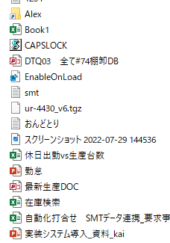

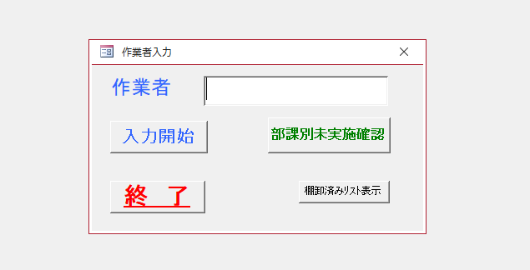
2 | アクセスが立ち上がり以下の画面が表示される

 | 作業者の部分に社員コードを入力し、入力開始をクリックすると以下の表示が表示される。
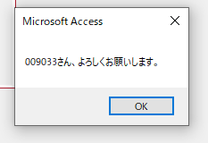

 | OKをクリックする。

 | 固定資産の場所は先期皆さんに作成いただいたMAPがTEAMS内にあります

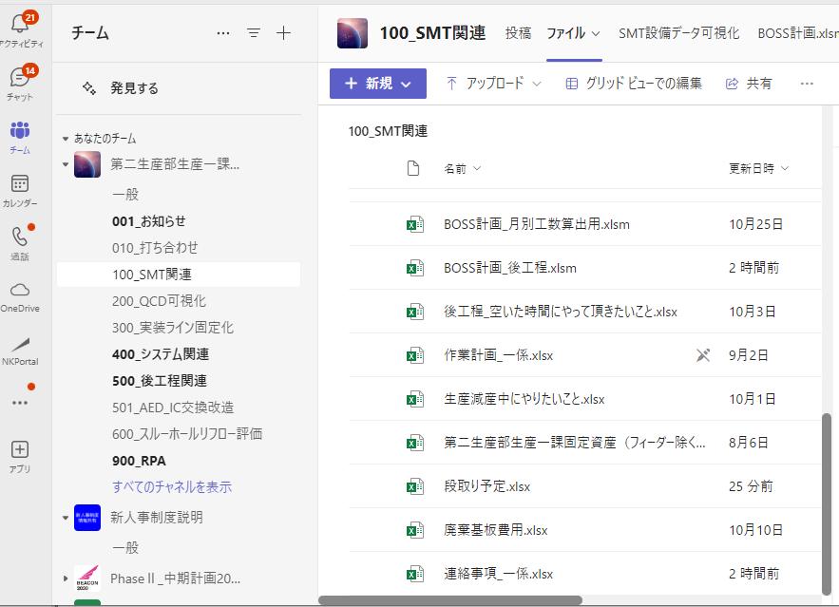
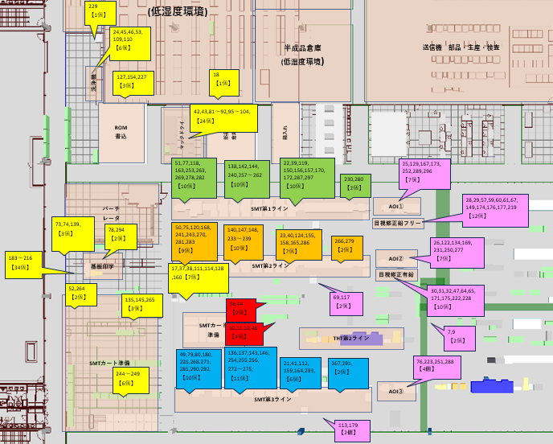

3 | 以下の画面が表示されるのでバーコードの部分をクリックしバーコードリーダーで
 | 固定資産のバーコードをバーコードリーダーで読み込みを行う。（キーボードでの直接入力も可能）
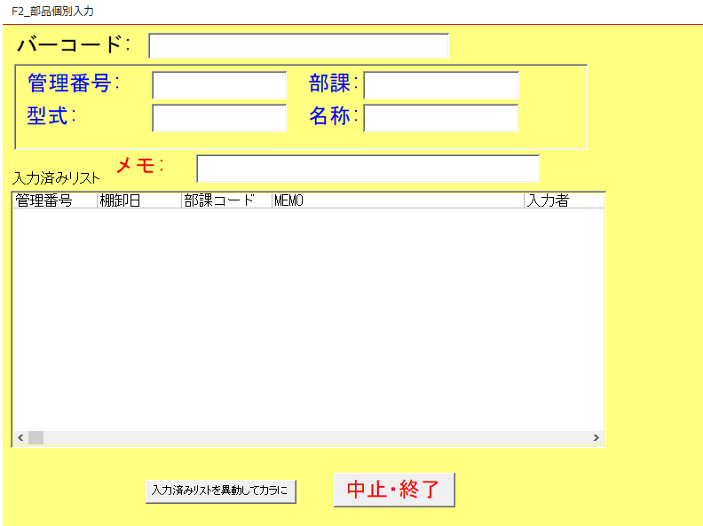

 | 読込みを行うと管理番号 部課 型式 名称が表示される（青囲み部）
 | 正常に読み込めたらエンターを押す。
 | 読み込んだ物が入力済みリストへ移動する。

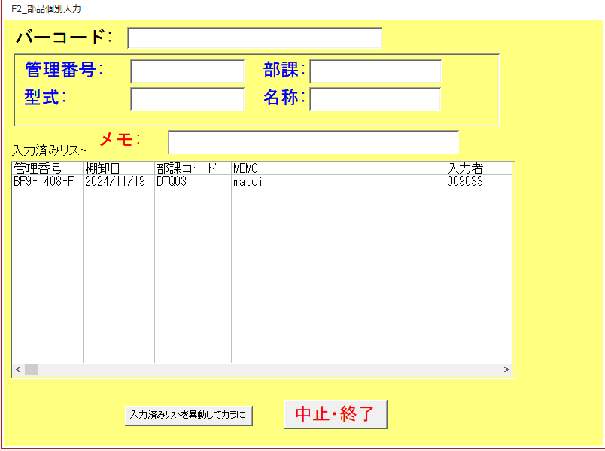

4 | 入力が終了したら固定資産一覧より管理番号を探しチェックを行い、【な】のラベルを貼付する。

終了
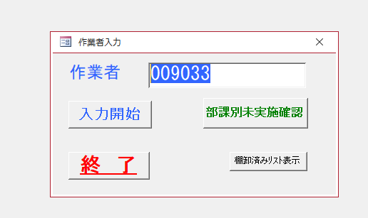
 | 固定資産棚卸方法 | 終了

1 | データベースの終了は以下の通り
 | 休憩や一日の終了時に【入力済みリストを移動してカラに】をクリックする。

 | 以下の表示がされるので【はい】をクリックする。

 | ”入力した件数”件のレコードを追加しますの表示が出るので【はい】をクリック
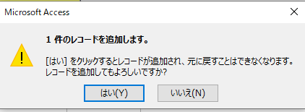

 | 以下の表示がされるので【はい】をクリック

 | 【はい】をクリック
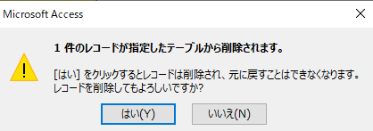

 | 最後に終了をクリック
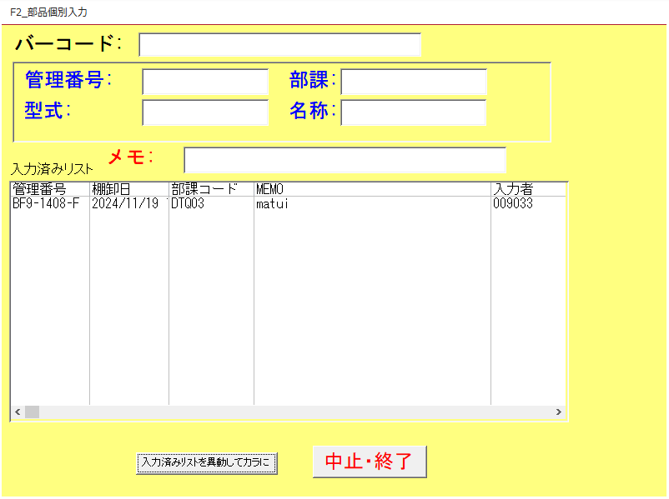

 | 初期画面に戻ります

確認
 | 固定資産棚卸方法 | 棚卸済みリスト確認 未実施確認
1 | 棚卸済みリスト確認方法

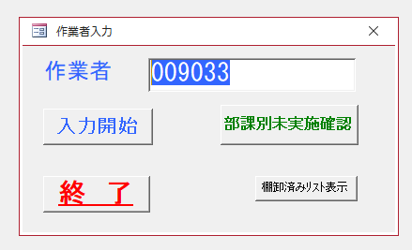

 | 棚卸が終了した物が表示される

 | 確認したら【×】で表示を消すことで初期画面に戻ることができる。

2 | 部課別未実施確認方法
 | 部課別未実施確認をクリックする

 | パラメータの入力画面が表示されるので【DTQ03】を入力する
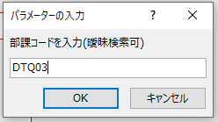

 | 未実施リストが表示される
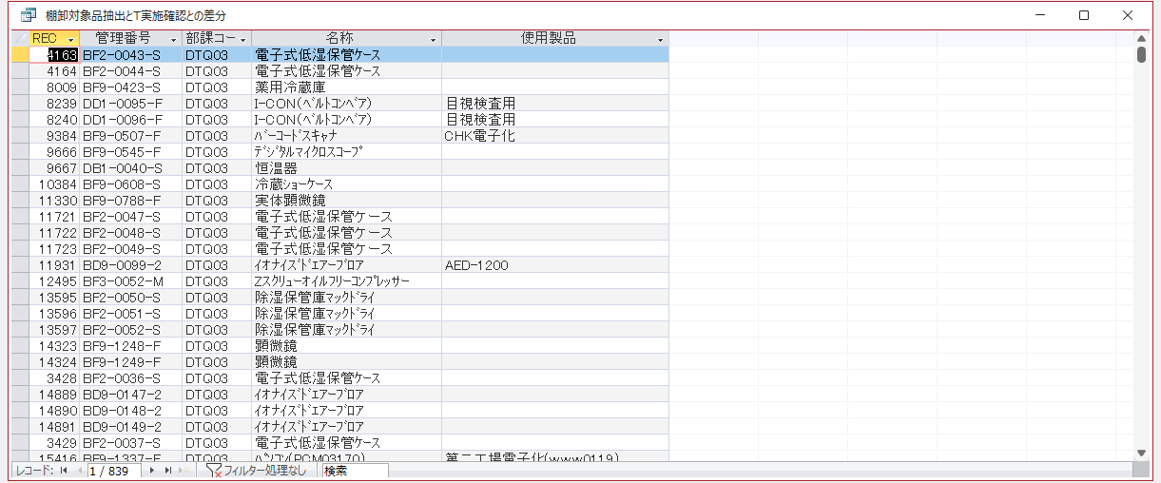

 | 赤囲い部分が未実施件数となる

